提出書類一覧
 |  |  |  |  | 採用職種 | 正規
 |  |  | 職員番号 | 12345678 | 氏名 | 静岡 太郎
採用関係書類チェックリスト（新規採用）
 | ※提出する書類のチェック欄（申請者）に✓をつけ、このチェックリストを添付してください。
番号 | 提出書類 | 内容説明 |  |  |  | 提出 対象 | 申請者 チェック | 病院担当チェック
1 | 誓約書 | 病院機構職員として採用されるにあたり誓約書を 自署してください。 |  |  |  | ○

2 | 履歴記載事項（個人データ）変更・追加届 | 先に提出する履歴書の内容から「改姓(名)」「現住所」「学歴」「資格・免許」で変更があったものについて記入ください。 なお、これまでに履歴書別紙「家族等の状況等」を提出されていない方は、「家族状況・緊急連絡先」について、新たに記入してください。 ※現住所は、採用後の住所を記載してください。 |  |  |  | △

3 | 住民票写し | 採用後に居住する住所が記載されている、 世帯全員のものを提出してください。 ※転居される方は、転居後速やかに提出 ※必ず「原本」を提出してください。 ※マイナンバーが記載されていないものを提出してください。 |  |  |  | ○
 | ※コピーではありません

総務事務申請書類チェックリスト |  |  | ※黄色いセルの添付資料は、別途郵送してください。
番号 | 手 続 名 称 | 申請様式及び添付資料 |  |  |  | 提出 対象 | 申請者 チェック | 病院担当チェック
1 | 共済組合員証の利用登録および 資格確認書交付請求 | 資格取得届書 |  |  |  | ○
 |  | 資格取得届書【短期】
 |  | 資格確認書(再)交付申請書 ※マイナ保険証の利用登録をされていない方 |  |  |  | △
2 | 年金加入期間等の報告 | 年金加入期間等報告書 |  |  |  | ○
 |  | 年金手帳（基礎年金番号記載ページ）または基礎年金番号通知書写し |  |  |  | ○
3 | 互助会の加入手続 | 財団法人 静岡県職員互助会加入届 |  |  |  | ○
4 | 給与振込口座の登録 | 口座振込による給与振込登録申出書 |  |  |  | ○
 |  | 口座振込による給与・旅費振込登録申出書（有期用）
 |  | 給与支払明細書等の電子配信同意書 |  |  |  | ○
5 | 旅費振込口座の登録 | 口座振込による旅費支払登録申込書 |  |  |  | ○
6 | 赴任旅費の請求 | 赴任旅費確認書類 |  |  |  | ○
 |  | 採用に伴い転居した場合には世帯全員の住民票 ※コピー可、採用書類で提出があれば省略可 ※マイナンバーが記載されていないもの |  |  |  | ○
7 | 扶養控除等の申告（給与の源泉所得税） | 令和8年分 給与所得者の扶養控除等(異動)申告書 別ファイル |  |  |  | ○
8 | 通勤手当の請求 | 通勤届 |  |  |  | ○
 | ※通勤距離片道２km以上で支給 | 新幹線・高速道路利用者は付表（様式あり） ※新幹線・高速道路利用者は事前に申出をしてください。 |  |  |  | △

9 | 住居手当の請求（該当者） | 住居届・住居手当認定簿 |  |  |  | △
 | ※本人名義の賃貸契約が必要です。（名義が異なる場合、原則として手当支給対象外となりますのでご注意ください） ※原則として、住民票で居住確認をするため、請求先の住所が記載されたものが必要です。 | 家賃額の確認書（駐車場料金、共益費） |  |  |  | △
 |  | 賃貸借契約書の写し（全ページ分） |  |  |  | △
 |  | 世帯全員の住民票（採用書類で提出あれば省略可） ※マイナンバーが記載されていないもの |  |  |  | △
10 | 共済組合の被扶養者認定（該当者） | 被扶養者申告書 |  |  |  | △
 |  | 被扶養者申告書【短期】
 | （健康保険（配偶者は国民年金を含む。）の扶養） | 資格確認書(再)交付申請書 ※マイナ保険証の利用登録をされていない方 |  |  |  | △
 | ※右記は無職無収入の配偶者を扶養する 場合に必要となる書類の例です。 | 国民年金第3号被保険者届 |  |  |  | △
 |  | 国民年金第3号被保険者関係届
配偶者の就労状況等により必要書類が異なりますので、事前に確認の連絡をするようお願いします。
 |  | 戸籍謄本 |  |  |  | △
 |  | 配偶者分の所得証明書（又は（非）課税証明書） |  |  |  | △
 |  | 配偶者分の年金手帳写し（基礎年金番号記載ページ） |  |  |  | △
11 | 扶養手当の請求（該当者） | 扶養親族届 |  |  |  | △
 |  | 戸籍謄本、所得証明書 等
 |  | ※添付書類は基本的に上記10と同様のため不要です。
12 | 雇用保険の加入手続（加入歴のある方） | 雇用保険被保険者証の写し |  |  |  | △
13 | 財形貯蓄（前職での契約を継続する場合） | 財形貯蓄申込書等必要書類 |  |  |  | △
 | ※新規採用者の申込については、８月頃を予定（年１回） | ※金融機関ごとに様式が異なりますので、事前に確認の 連絡をお願いします。
14 | 単身赴任手当の請求（該当者） | 単身赴任届（要件がありますので、事前にご相談ください） |  |  |  | △
15 | 住所確認書類 | 世帯全員の住民票（住居手当対象の場合は、写し可） ※マイナンバーが記載されていないもの
 |  | 現住所がわかるもの（本人宛郵便物等の写し） ※住民票住所と現住所が違う場合のみ
※○は全員必ず提出、△は該当者のみ提出

個人番号（マイナンバー）関係 |  | ※封筒に入れて別途郵送してください
番号 | 手 続 名 称 | 申請様式及び添付資料 |  |  |  | 提出 対象 | 申請者 チェック | 病院担当チェック
1 | 共済組合員証の請求 | 個人情報の提供に関する同意書 |  |  |  | ○
 |  | 組合員個人番号申告書 |  |  |  | ○
 |  | 短期組合員個人番号申告書
 |  | 個人番号申告書証明書類 |  |  |  | ○
2 | 共済組合の被扶養者認定（該当者） | 被扶養者個人番号申告書 |  |  |  | △
 |  | 被扶養者個人番号申告書(短期組合員）

2履歴個人データ変更届
履歴記載事項（個人データ）変更･追加届

※既に提出済みの内容から変更がある場合は提出をお願いします。 |  |  |  |  |  |  |  |  |  | 確認 |  | ﾃﾞｰﾀ入力 |  |  |  |  |  | 所属 |  | 県立総合病院

 | 下記の項目につき変更・追加したので届け出ます（該当項目に○をつける）

 |  | 改姓（名） |  |  |  |  | 現住所 |  |  |  | 学 歴 |  |  |  |  | 資格･免許 |  |  |  |  | 家族
両面印刷（長辺とじ）
 |  |  |  | 職員番号 |  |  | 12345678 |  |  |  |  |  |  | 氏 名 |  | 駿河 太郎
 |  |  |  |  |  |  |  |  |  |  |  |  |  | ＊改姓届の場合は旧氏名を記入する。

新規採用者で、履歴書提出後の変更を届け出る場合は、職員番号は省略可

○改姓は戸籍抄本（又は謄本）を添付して提出する。
改姓 (名) |  |  | 住民票等 | ＊姓と名の間は１文字空け、フリガナで濁点(「ガ」)は２コマで記入する。 |  |  |  |  |  |  |  |  |  |  |  |  |  |  |  |  |  |  | 改姓（名）年月日
 |  |  |  | ﾌﾘｶﾞﾅ |  |  |  |  |  |  |  |  |  |  |  |  |  |  |  |  |  |  | （西暦）
 |  |  |  | 漢字

旧姓使用の有無 |  |  |  |  |  | 有 |  | 無 (いずれかにチェックしてください。有の場合は別途申請が必要です｡)
※戸籍抄（謄）本について法人に提出した他の書類に添付しているものがある場合は写しで結構です。

○住所変更は住民票を添付して提出する。
現住所 |  |  | 住民票 | 市町村又は（県外の場合は）都道府県名 |  |  |  |  |  |  |  |  |  | コード |  |  |  |  |  | 都道府県名

 |  |  |  | 都道府県名に 続く住所

 |  |  |  |  | 自宅 |  |  | 県職員住宅 |  |  | 医師・看護師宿舎 |  |  | 郵便番号 |  |  |  |  | 電話番号
 |  |  |  |  | 独身寮 |  |  | 借家 |  | 間借 |  | 下宿 |  |  |  | - |  |  |  |  |  |  |  | 自宅 |  | 呼出
 |  |  |  |  | 公営住宅 |  |  |  | その他( |  |  |  | ）
 |  |  |  |  |  |  |  |  |  |  |  |  |  |  |  |  |  |  | 変更年月日(西暦)
※コード欄は記載不要
住民票（新住所）は、法人に提出した他の書類に添付しているものがある場合は、写しで結構です。

○学歴に変更があった場合に記入する
学歴 |  |  | 卒業証書写 | 学校区分 |  |  |  | 学校名 |  |  |  |  |  |  | 学部名 |  |  | 学科名 |  | 在学年月（西暦）

 |  |  |  |  |  |  |  | コード |  |  |  |  |  |  |  |  |  |  |  | 入学 |  |  |  |  | 年 |  | 月

 |  |  |  |  |  |  |  | 漢字 |  |  |  |  |  |  |  |  |  |  |  | 卒業 |  |  |  |  | 年 |  | 月

※コード欄は記載不要

○資格･免許で変更があった場合に記入する。
資格・免許 |  |  | 免許証等 | コード |  |  |  |  |  | 取得年月日 （西暦）

 |  |  |  | 漢字

 |  |  |  | コード |  |  |  |  |  | 取得年月日 （西暦）

 |  |  |  | 漢字

 |  |  |  | コード |  |  |  |  |  | 取得年月日 （西暦）

 |  |  |  | 漢字

※コード欄は記載不要
免許証等の写しを添付してください。

家族等の状況等について（修正の場合は、変更内容のみ記載してください。） |  |  |  |  |  |  |  |  |  |  |  |  |  |  |  |  |  |  |  |  |  | 氏名 |  | 静岡 太郎

家族状況 父母兄弟 及び同居 の親族 |  |  | 区分 | ふりがな |  |  |  |  |  | 生年月日 (西暦) |  |  | 性別 |  | 続柄 |  | 同居別居の区分 |  | 修正、削除の場合は理由 | 職業 |  |  |  |  | 別居の場合は 市町村 (県外の場合は都道府県)

 |  |  |  | 氏名 |  |  |  |  |  |  |  |  |  |  |  |  |  |  |  | 勤務先、通学先

緊急 連絡先 |  |  | 緊急連絡先 （緊急連絡先家族氏名等） |  |  |  |  |  |  |  |  |  |  |  |  |  | 電話番号

※扶養手当、扶養控除の対象となる家族は必ず記載してください。
緊急連絡先は、家族の自宅の場合は家族氏名、家族の勤務先の場合は会社名・部署と家族氏名を記載願います。
区分には、１新規、２修正、３削除の別を数字で記入してください。削除の場合は、氏名と理由のみ記載。
修正・削除理由は、進学、就職、結婚により別居等簡単に記載してください。

○法人内に近親者（３親等（伯父・伯母等））がいる場合は記入する。
近親者 |  |  | 区分 | 続柄 |  |  | 職員番号(８けた） |  |  |  |  |  |  | 所属 |  |  |  |  |  | 氏名

7給与振込口座登録
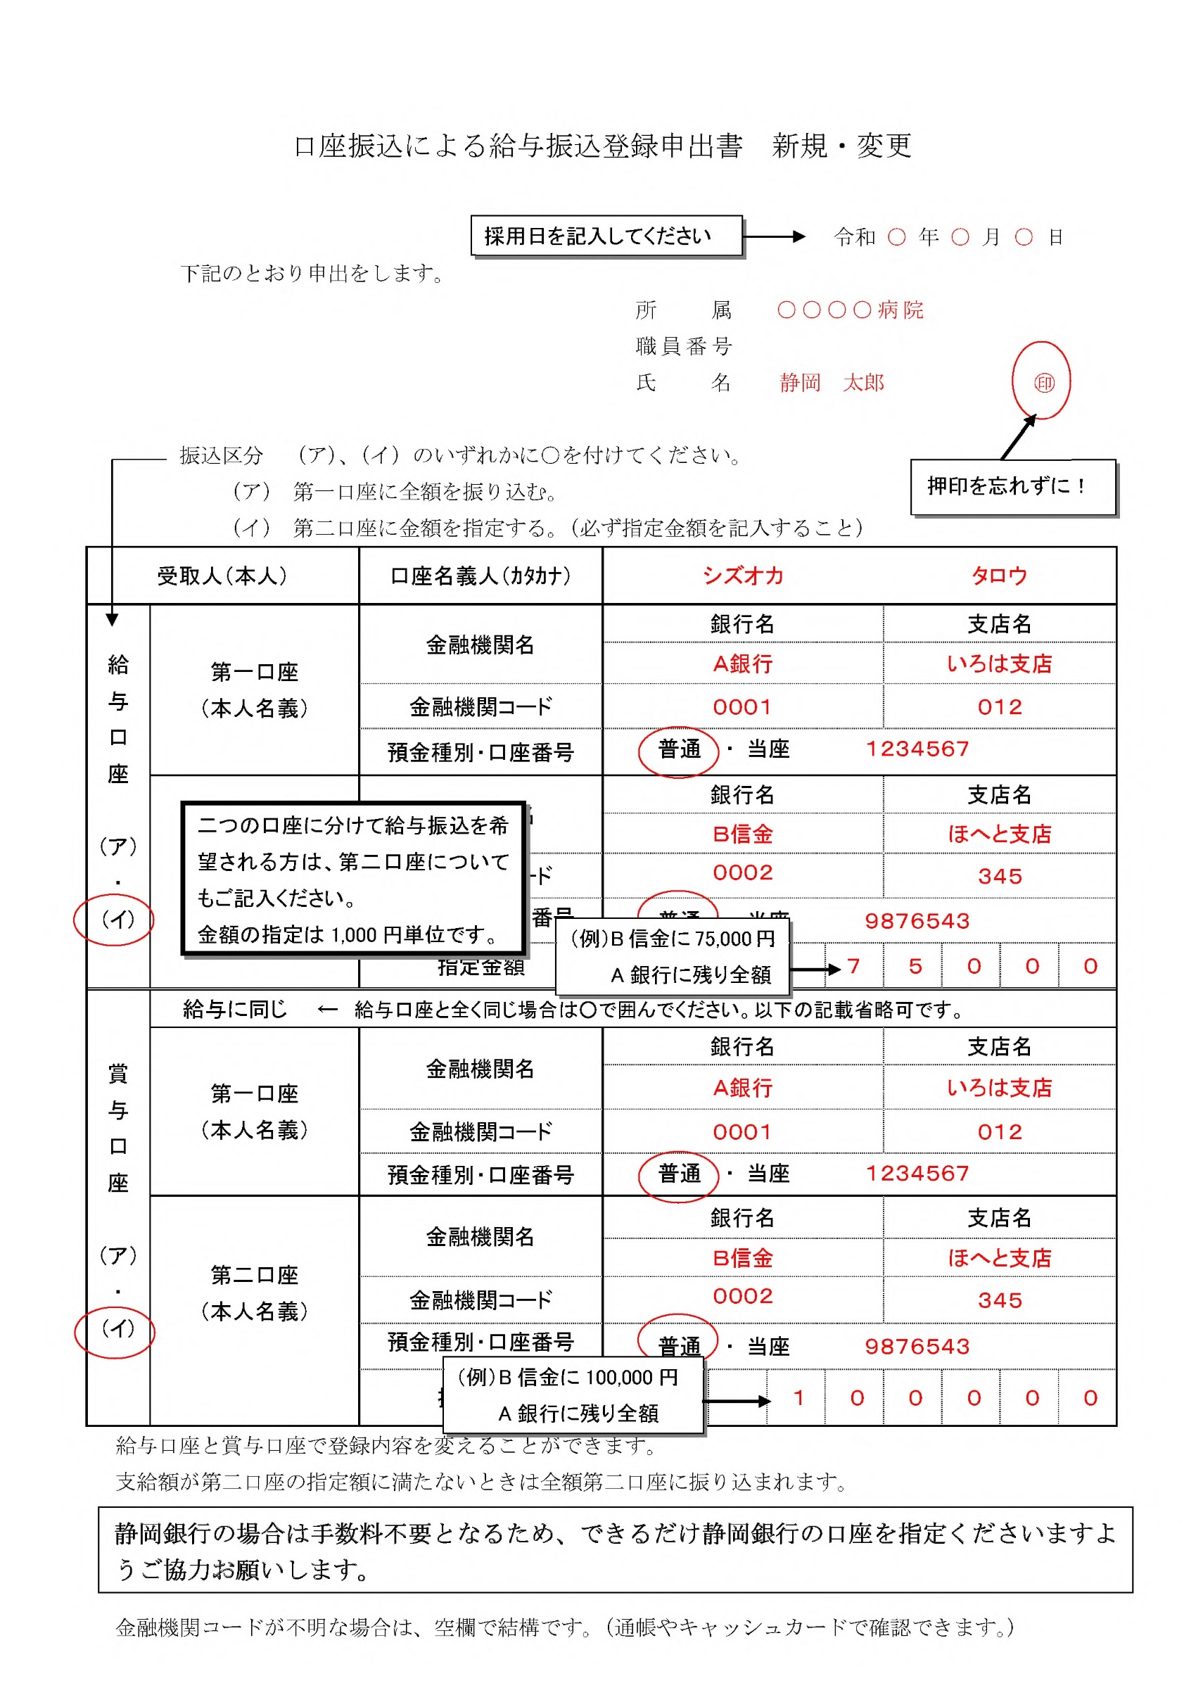
口座振込による給与振込登録申出書 新規・変更

2026-04-01

 | 下記のとおり申出をします。
 |  |  |  |  |  | 所 属 | 県立総合病院
 |  |  |  |  |  | 職員番号 | 12345678
 |  |  |  |  |  | 氏 名 | 駿河 太郎

 |  | 振込区分 （ア）、（イ）のいずれかを選択（□にチェック）してください。
 |  | （ア） 第一口座に全額を振り込む。
 |  | （イ） 第二口座に金額を指定する。（必ず指定金額を記入すること）
受取人（本人） |  |  | 口座名義人（ｶﾀｶﾅ） |  | シズオカ |  |  | タロウ

給与口座 |  | 第１口座 （本人口座） | 金融機関名 |  | 銀行名 |  |  | 支店名

 |  |  | 金融機関コード

 |  |  | 預金種別・口座番号 |  | 普通

 |  | 第２口座 （本人口座） | 金融機関名 |  | 銀行名 |  |  | 支店名

（ア） |  |  | 金融機関コード

 |  |  | 預金種別・口座番号 |  | 普通
（イ）
 |  |  | 指定金額 |  |  |  |  |  | 円

賞与口座 |  | 給与に同じ |  | 給与口座と全く同じ場合はチェックしてください。以下の記載省略可です。

 |  | 第１口座 （本人口座） | 金融機関名 |  | 銀行名 |  |  | 支店名

 |  |  | 金融機関コード

 |  |  | 預金種別・口座番号 |  | 普通

 |  | 第２口座 （本人口座） | 金融機関名 |  | 銀行名 |  |  | 支店名

（ア） |  |  | 金融機関コード

 |  |  | 預金種別・口座番号 |  | 普通
（イ）
 |  |  | 指定金額 |  |  |  |  |  | 円

 | 給与口座と賞与口座で登録内容を変えることができます。
 | 支給額が第二口座の指定額に満たないときは全額第二口座に振り込まれます。
 | 静岡銀行の場合は手数料不要となるため、できるだけ静岡銀行の口座を指定くださいますよう
 | ご協力お願いします。

9赴任旅費確認書類
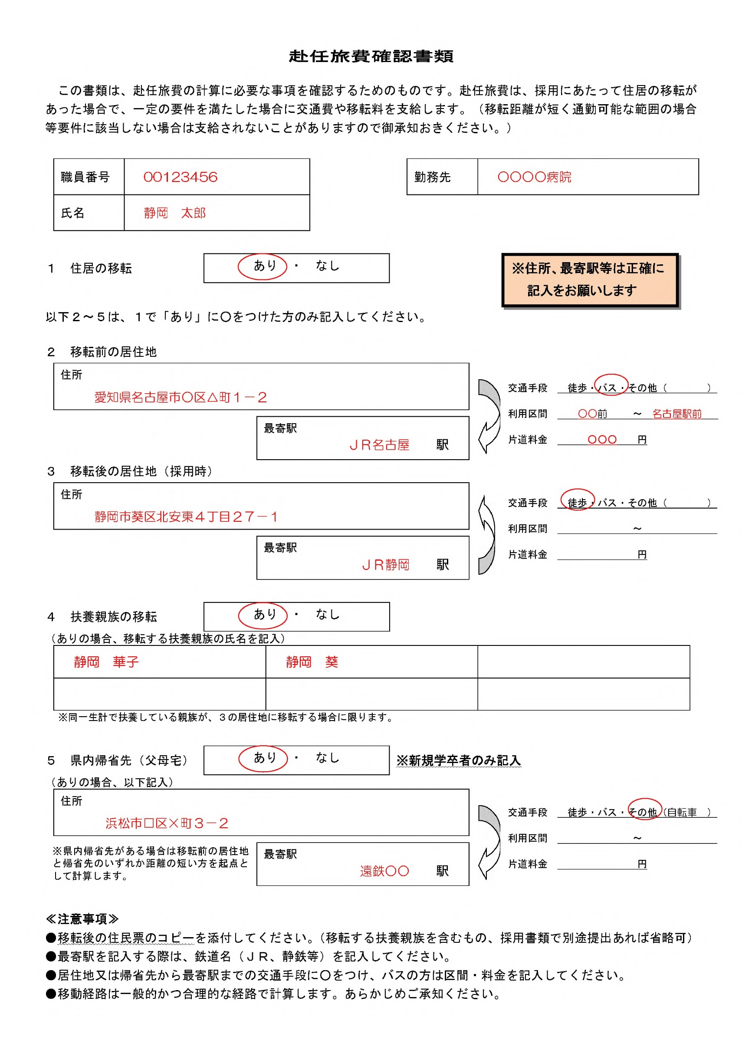
赴任旅費確認書類

この書類は、赴任旅費の計算に必要な事項を確認するためのものです。赴任旅費は、採用にあたって住居の移転があった場合で、一定の要件を満たした場合に交通費や移転料を支給します。（移転距離が短く通勤可能な範囲の場合等要件に該当しない場合は支給されないことがありますので御承知おきください。）

 | 職員番号 |  | 12345678 |  |  |  | 勤務先 |  | 県立総合病院

 | 氏名 |  | 駿河 太郎

 | １ 住居の移転 |  |  |  | あり | なし

 | 以下２～５は、１で「あり」に○をつけた方のみ記入してください。

 | ２ 移転前の居住地
 |  | 住所 |  |  |  |  |  |  |  | （徒歩、バス、その他具体）
 |  |  |  |  |  |  |  | 交通手段
 |  |  |  |  |  |  |  | 利用区間 |  |  | ～
 |  |  |  | 最寄駅 |  |  | 駅 | 片道料金 |  |  | 円

 | ３ 移転後の居住地（採用時）
 |  | 住所 | 静岡県静岡市葵区天王山２番４号 パレス駿河203
 |  |  |  |  |  |  |  | 交通手段
 |  |  |  |  |  |  |  | 利用区間 |  |  | ～
 |  |  |  | 最寄駅 |  |  | 駅 | 片道料金 |  |  | 円

 | ４ 扶養親族の移転 |  |  |  | あり | なし

 |  | （ありの場合、移転する扶養親族の氏名を記入）

 |  | ※同一生計で扶養している親族が、３の居住地に移転する場合に限ります。

 | ５ 県内帰省先（父母宅）※新規学卒者のみ記入
 |  |  |  |  | あり | なし

 |  | （ありの場合、以下記入）
 |  | 住所
 |  |  |  |  |  |  |  | 交通手段
 |  |  |  |  |  |  |  | 利用区間 |  |  | ～
 |  |  |  | 最寄駅 |  |  | 駅 | 片道料金 |  |  | 円

 |  | ※県内帰省先がある場合は移転前の居住地と帰省先のいずれか距離の短い方を起点として計算します。

 | ≪注意事項≫
 | ●移転後の住民票のコピーを添付してください。（移転する扶養親族を含むもの、採用書類で別途提出あれば省略可）
 | ●最寄駅を記入する際は、鉄道名（ＪＲ、静鉄等）を記入してください。
 | ●居住地又は帰省先から最寄駅までの交通手段に○をつけ、バスの方は区間・料金を記入してください。
 | ●移動経路は一般的かつ合理的な経路で計算します。あらかじめご承知ください。

11通勤届
両面印刷（短辺とじ）
 |  |  |  |  |  |  |  |  |  |  |  |  |  |  |  |  |  |  |  |  |  |  |  |  |  |  | 令和 年 月 日 |  |  | 受理

記載例（自動車等）
別表第２（第10条関係） |  |  |  |  |  |  |  |  |  |  | 通 勤 届 |  |  |  |  |  |  |  |  |  |  |  |  |  |  |  | 2026-04-01 |  |  | 提出

（任命権者） |  |  |  |  |  |  |  | 勤務公署名 |  |  |  |  | 県立総合病院
地方独立行政法人 静岡県立病院機構 理事長 |  |  |  |  |  |  | 様
 |  |  |  |  |  |  |  | 所 在 地 |  |  |  |  | 静岡市葵区北安東4丁目27-1

職員番号 |  |  |  |  | 12345678 | 職 名 |  | 医師 |  |  |  |  | 氏 名 |  |  | 駿河 太郎

住 居 |  |  |  |  | 静岡県静岡市葵区天王山２番４号 パレス駿河203

下記のとおり通勤の実情を届け出ます。
主な届出の理由 （該当する○に印を付する。） |  |  |  |  |  |  |  |  |  |  |  |  |  |  |  |  |  | o | 直前の届出の区間と同一の区間がある。 （該当する区間に係る順路欄の□に印を付する。）
開始 |  | ● |  | 新規（異動により新たに支給対象となる場合を含む。）

改正 |  | ○ |  | 異動（引き続き支給対象になる場合に限る。） |  |  |  |  |  |  | ○ | 住居の変更 |  | ○ | 通勤経路の変更 |  |  |  | ○ | 通勤方法の変更 |  |  | ○ |  | 運賃等の負担額の変更

終了 |  | ○ |  | （理由 |  |  |  |  | ）

上記事実の発生年月日 |  |  |  |  |  | 2026-04-01

順 路 |  |  |  |  | 通勤方法の別 | 区 間 |  |  |  |  |  |  |  |  |  |  |  |  | 距 離 |  |  | 所要時間 （概算） |  |  |  | 乗車券等の 種類 |  | 左欄の乗車券等の額 | 備 考

 |  |  |  |  | 路線･会社名 |  |  |  |  |  |  |  |  |  |  |  |  |  | Km |  |  | 時間 |  | 分 |  | 綴り枚数 |  | 円 | 片道運賃(円)
 | 1 |  |  |  |  | 住居 |  |  |  | から |  |  |  |  |  |  | まで |  |  |  | .

 | 2 |  |  |  |  |  |  |  |  | から |  |  |  |  |  |  | まで |  |  |  | .

 | 3 |  |  |  |  |  |  |  |  | から |  |  |  |  |  |  | まで |  |  |  | .

 | 4 |  |  |  |  |  |  |  |  | から |  |  |  |  |  |  | まで |  |  |  | . |  | .

 | 5 |  |  |  |  |  |  |  |  | から |  |  |  |  |  |  | まで |  |  |  | . |  | .

計 |  |  |  |  |  |  |  |  |  |  |  |  |  |  |  |  |  |  |  |  | . |  | .

駐車場等 | 1 |  | o |  | 駐車場等の場所 |  |  |  |  |  |  |  |  |  |  |  | 駐車場等の利用料金 |  |  |  |  | か月 円 |  |  |  |  |  | 契約期間

 | 2 |  | o |  | 駐車場等の場所 |  |  |  |  |  |  |  |  |  |  |  | 駐車場等の利用料金 |  |  |  |  | か月 円 |  |  |  |  |  | 契約期間

記入上の注意 １ この届出には、通常行っている通勤の実情を記入するものとする。 ２ 「通勤方法の別」欄には、通勤の順路に従い徒歩、自転車、原動機付自転車、自動二輪車、軽四輪自動車、普通乗用自動車（普通貨物自動車を含む。）、 鉄道（○○線等）、バス等の別を記入するものとする。 ３ 「乗車券等の種類」欄には、何か月定期、回数券、優待乗車券等の別を記入するものとする。 ４ 「駐車場等の場所」欄には、利用する駐車場等の場所(番地まで記載)を記入するものとする。 ５ 「駐車場等の利用料金」欄には、契約月数及び契約金額、「契約期間」欄には契約書等に記載されている期間（○年○月○日から○年○月○日まで）を記入するものとする。

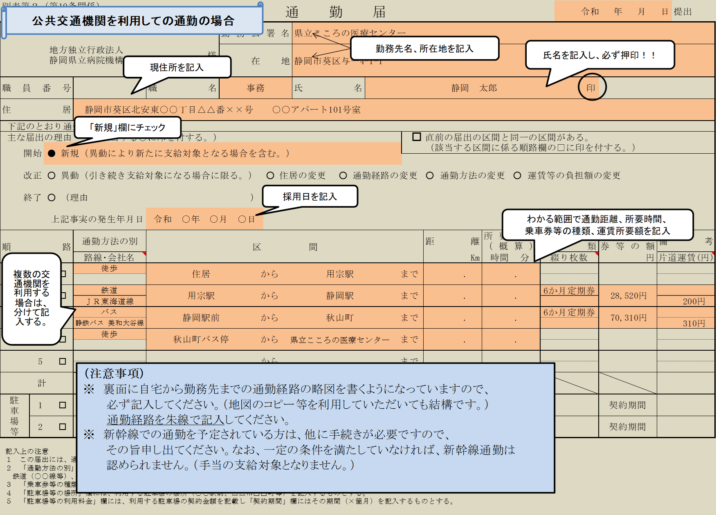
記載例（バス･電車）
（裏面）
通勤経路の略図（経路朱線）等 |  |  |  |  |  |  |  |  |  |  |  |  |  |  |  |  | 特記事項

12住居届
記載例
別表（第7条関係）
住居届・住居手当認定簿
 |  |  |  |  |  |  |  |  |  |  |  |  |  |  | 2026-04-01 |  |  |  |  | 提出
 |  | 所属 |  | 県立総合病院 |  |  |  | 職名 |  | 医師 |  |  | 職員番号 |  | 12345678
理事長
 |  |  |  |  |  |  |  |  |  |  |  |  | 氏 名 |  | 駿河 太郎

様

届出の理由
 | 1 新規( |  | 第1項第1号 |  |  | 第1項第2号) |  | □ | 2 支給要件の喪失 |  |  | （ | □ | 第1項第1号 |  | □ | 第1項第2号 |  | ）
□ | 3 転居 (1又は2に該当する場合を除く) |  |  |  |  |  |  | □ | 4 契約関係の変更
□ | 5 家賃額の改定 |  |  |  |  |  |  | □ | 6 その他( )
 |  |  |  |  |  |  |  |  |  |  | 届出の理由が生じた日 |  |  |  |  | 2026-04-01
住居手当に関する規程第７条の規定に基づき、居住の実情を届け出ます。
契 約 |  |  |  |  |  |  |  | から |  | 入居年月日
開始日
住宅の |  |  |  |  |  |  |  |  |  | 住宅の区分 |  |  | 借家 |  |  | 借間
所在地 |  |  |  |  |  |  |  |  |  |  |  |  | まかない付下宿
住宅の |  |  |  |  |  |  | 続柄 |  |  | 所有者の住所
所有者 |  |  |  |  |  |  | （ |  | ）
住宅の |  |  |  |  |  |  | 続柄 |  |  | 貸主の住所
貸 主 |  |  |  |  |  |  | （ |  | ）
住宅の |  |  | 本人 |  |  |  |  |  |  | 共同名義人が |  | いない
借主 |  |  | 扶養親族 |  | 続柄 | ( |  |  |  | ) |  | いる 続柄( |  |  |  |  |  | )
家賃等 |  | 月額 |  |  |  | 円 |  |  |  |  |  |  | から
 |  | 上記家賃等には |  |  | 電気、ガス又は水道の料金が含まれている。(光熱費込みの下宿代)
 |  |  |  |  | 食費等が含まれている。(まかない付下宿代)
 |  |  |  |  | 共益費が含まれている。
 |  |  |  |  | 駐車場料金が含まれている。
確認及び決定欄(提出者は記入しないこと。) |  |  |  |  |  |  |  |  |  | 届出受理年月日 |  |  |  | 令和 年 月 日
本人・留守家族の区分 |  |  |  |  |  |  |  |  |  | 支 給 |  | 支給該当区分
本人(留守家族支給 |  |  |  | ○ | あり | ○ | なし | ) |  |  |  | 借 家 |  |  |  |  |  |  | ○
 |  |  |  |  |  |  |  |  |  |  |  | 借 間 |  |  |  |  |  |  | ○
留守家族(本人支給 |  |  |  | ○ | あり | ○ | なし | ) |  |  |  | まかない付下宿 |  |  |  |  |  |  | ○
 |  |  |  |  |  |  |  |  |  | 非 支 給 |  |  |  |  |  |  |  |  | ○
決定家賃額 |  |  | 支給の始期等 |  |  | 住居手当の月額 |  |  | 備 考 |  |  |  | 決裁欄 |  |  |  |  | 決裁年月日
 |  |  |  |  |  |  |  |  | (算出の基礎等)
円 |  |  | 年 月分から |  |  | 円 |  |  |  |  |  |  |  |  |  |  |  | 年 月 日
 |  |  | 支給
 |  |  | 年 月分まで
(規程第9条適用 |  |  | 年 月分から |  |  | 円 |  |  |  |  |  |  |  |  |  |  |  | 年 月 日
の場合の算式等) |  |  | 支給
 |  |  | 年 月分まで
 |  |  | 年 月分から |  |  | 円 |  |  |  |  |  |  |  |  |  |  |  | 年 月 日
 |  |  | 支給
 |  |  | 年 月分まで
 |  |  | 年 月分から |  |  | 円 |  |  |  |  |  |  |  |  |  |  |  | 年 月 日
 |  |  | 支給
 |  |  | 年 月分まで
裏面
備 考

記入上の注意

1 | 各欄中□印又は○印のあるものについては、該当する箇所に印を付するものとする。
2 | 「届出の理由」欄中新規及び支給要件の喪失については、届出に係る住宅の種類に応じて、職員が居住する借家・借間にあつては第1項第1号、留守家族が居住する借家・借間にあつては第1項第2号のそれぞれ該当する箇所に印を付するものとする。

3 | 「家賃等」欄には、権利金、敷金、食費、電気代、ガス代、水道代、共益費若しくは店舗付住宅の店舗部分その他これに類するものに係る借料又は借り受けた住宅を他に転貸している場合の転貸部分に係る家賃等を含まない額を記入する。ただし、居住に関する支払額に光熱費(電気、ガス又は水道の料金)、食費等、共益費又は駐車場料金が含 まれている場合で家賃に相当する額の算出が困難なときは、光熱費、食費等、共益費又は駐車場料金を含めた額を記入して差し支えない。なお、この場合には該当するものに印を付するものとする。

4 | 支給要件の喪失の場合の届出は、「届出の理由」欄のみ記入するものとする。
5 | 住居届の提出の際は、賃貸借契約関係等を客観的に証明し得る証明書類を添付するものとする。ただし、他の目的により既に提出され保管されている書類で事実関係が確認できる場合のように証明書類の提出がなされなくても事実関係が確認できると任命権者が認めた場合にあつては、証明書類は添付しなくてもよいものとする。なお、届出の際にやむを得ない事情があると任命権者が認めた場合には、添付すべき証明書類は、届出後速やかに提出することをもつて足りるものとする。

12家賃額確認書
円

円

12345678 | 駿河 太郎

13被扶養者申告書
 |  | 申告区分
 |  |  |  |  |  |  |  |  |  |  | 被 扶 養 者 申 告 書
 |  | 認定 ・ 取消
 |  |  | 1 |  | 2

職員番号 |  |  |  | 地・静岡 |  | 12345678 |  |  |  |  |  | 所属名 |  | 県立総合病院 |  |  |  |  |  |  |  |  | 配偶者の認定及び認定取消のとき記入
 |  |  |  |  |  |  |  |  |  |  |  |  |  |  |  |  |  |  |  |  |  |  | 組合員の基礎年金番号 |  |  |  |  |  |  | 1234-567890
組合員氏名 |  |  |  | 静岡 太郎 |  |  |  |  |  |  |  | 住所 |  | 〒 | 456-7890
 |  |  |  |  |  |  |  |  |  |  |  |  |  | 静岡県静岡市葵区富士見町５番３号 |  |  |  |  |  |  |  |  | 配偶者の基礎年金番号

資格確認書の交付希望 |  |  |  |  |  |  |  |  |  |  |  |  | あり |  |  | なし |  | ※交付希望「あり」（有効なマイナ保険証をお持ちでない方）は「資格確認書交付申請書」を提出して下さい。
証明交付希望（希望する場合、該当に〇） |  |  |  |  |  |  |  |  |  |  |  | 区分 |  |  |  | 加入資格証明 |  |  | ※ |  | 資格喪失証明
加入資格証明 ： 国民健康保険等からの切替手続に必要な書類です。なお、市区町村によっては、交付された被扶養者証の写しでも手続可能な場合があります。
事前に市区町村窓口等へお問い合わせの上、必要な場合は申請して下さい。
認定（取消）を受けようとする者の氏名 |  |  |  |  |  |  | 性別 | 戸籍上の続柄 |  | 生 年 月 日 |  |  |  |  |  | 職業 | 所得の 種類 |  |  | 住所 |  | 配偶者の有無 | 同 居 ・ | 扶養手当 |  |  | 被扶養者の要件を備え又は欠くに至った年月日 |  |  |  | ※ 支 部 記 入 欄
 |  |  |  |  |  |  |  |  |  |  |  |  |  |  |  |  |  |  |  |  |  |  |  | 受給の有無 | 担当者 の 証明印 |  |  |  |  |  | 認定区分 | 認定 （取消） 年月日 |  |  |  | 理 由
フリガナ |  |  |  |  |  |  |  |  |  |  |  |  |  |  |  |  | 年 間 |  |  |  |  |  | 別居 |  |  |  |  |  |  |  |  | 年号 | 年 | 月 | 日
漢 字 |  |  |  |  |  |  |  |  |  |  |  |  |  |  |  |  | 推計額 |  |  |  |  |  |  |  |  |  | その理由
 |  |  |  |  |  |  |  |  |  |  |  |  |  |  |  |  |  |  |  | 〒 |  |  |  |  |  |  | 年月日
 |  |  |  |  |  |  |  |  |  |  |  |  |  |  |  |  |  |  |  |  |  |  |  |  |  |  | 2026-04-01
 |  |  |  |  |  |  |  |  |  |  |  |  |  |  |  |  |  |  | 円 |  |  |  |  |  |  |  | 理由
 |  |  |  |  |  |  |  |  |  |  |  |  |  |  |  |  |  |  |  |  |  |  |  |  |  |  | 新規採用

 |  |  |  |  |  |  |  |  |  |  |  |  |  |  |  |  |  |  |  | 〒 |  |  |  |  |  |  | 年月日

 |  |  |  |  |  |  |  |  |  |  |  |  |  |  |  |  |  |  | 円 |  |  |  |  |  |  |  | 理由

 |  |  |  |  |  |  |  |  |  |  |  |  |  |  |  |  |  |  |  | 〒 |  |  |  |  |  |  | 年月日

 |  |  |  |  |  |  |  |  |  |  |  |  |  |  |  |  |  |  | 円 |  |  |  |  |  |  |  | 理由

 | 所属受付印 |  |  |  |  |  |  |  | 上記のとおり申告します。 |  |  |  |  |  |  |  |  |  |  |  |  |  |  | 上記の記載事項は、事実と相違ないものと認めます。
 |  |  |  |  |  |  |  |  |  | 地方職員共済組合静岡県支部長 様
 |  |  |  |  |  |  |  |  |  |  | 2026-04-01 |  |  |  |  |  |  |  |  |  |  |  |  |  | 令和 |  |  |  | 年 |  |  | 月 |  | 日

 |  |  |  |  |  |  |  |  |  |  |  |  |  |  |  |  |  |  |  |  |  |  |  |  |  | 職名 |  | 地方独立行政法人静岡県立病院機構
 |  |  |  |  |  |  |  |  |  |  | 組合員氏名 |  |  |  |  |  |  |  |  |  |  |  |  | 所属所長 |  |  |  | 本部事務部長
 |  |  |  |  |  |  |  |  |  |  |  | 静岡 太郎 |  |  |  |  |  |  |  |  |  |  |  |  |  | 氏名 |  | 山口 重則
 |  |  |  |  |  |  |  |  |  |  | 連絡先電話番号 |  |  | 090-7028-9341

 | （注） | 認定と取消を同時に申告するときは、申告書を各々別紙にしてください。
 |  | 申告区分
 |  |  |  |  |  |  |  |  |  |  | 被 扶 養 者 申 告 書
 |  | 認定 ・ 取消
 |  |  | 1 |  | 2
←１枚で足りない場合
職員番号 |  |  |  | 地・静岡 |  | 12345678 |  |  |  |  |  | 所属名 |  | 県立総合病院 |  |  |  |  |  |  |  |  | 配偶者の認定及び認定取消のとき記入
 |  |  |  |  |  |  |  |  |  |  |  |  |  |  |  |  |  |  |  |  |  |  | 組合員の基礎年金番号 |  |  |  |  |  |  | 1234-567890
組合員氏名 |  |  |  | 静岡 太郎 |  |  |  |  |  |  |  | 住所 |  | 〒 | 456-7890
 |  |  |  |  |  |  |  |  |  |  |  |  |  | 静岡県静岡市葵区富士見町５番３号 |  |  |  |  |  |  |  |  | 配偶者の基礎年金番号

資格確認書の交付希望 |  |  |  |  |  |  |  |  |  |  |  |  | あり |  |  | なし |  | ※交付希望「あり」（有効なマイナ保険証をお持ちでない方）は「資格確認書交付申請書」を提出して下さい。
証明交付希望（希望する場合、該当に〇） |  |  |  |  |  |  |  |  |  |  |  | 区分 |  |  |  | 加入資格証明 |  |  | ※ |  | 資格喪失証明
加入資格証明 ： 国民健康保険等からの切替手続に必要な書類です。なお、市区町村によっては、交付された被扶養者証の写しでも手続可能な場合があります。
事前に市区町村窓口等へお問い合わせの上、必要な場合は申請して下さい。
認定（取消）を受けようとする者の氏名 |  |  |  |  |  |  | 性別 | 戸籍上の続柄 |  | 生 年 月 日 |  |  |  |  |  | 職業 | 所得の 種類 |  |  | 住所 |  | 配偶者の有無 | 同 居 ・ | 扶養手当 |  |  | 被扶養者の要件を備え又は欠くに至った年月日 |  |  |  | ※ 支 部 記 入 欄
 |  |  |  |  |  |  |  |  |  |  |  |  |  |  |  |  |  |  |  |  |  |  |  | 受給の有無 | 担当者 の 証明印 |  |  |  |  |  | 認定区分 | 認定 （取消） 年月日 |  |  |  | 理 由
フリガナ |  |  |  |  |  |  |  |  |  |  |  |  |  |  |  |  | 年 間 |  |  |  |  |  | 別居 |  |  |  |  |  |  |  |  | 年号 | 年 | 月 | 日
漢 字 |  |  |  |  |  |  |  |  |  |  |  |  |  |  |  |  | 推計額 |  |  |  |  |  |  |  |  |  | その理由
 |  |  |  |  |  |  |  |  |  |  |  |  |  |  |  |  |  |  |  | 〒 |  |  |  |  |  |  | 年月日
 |  |  |  |  |  |  |  |  |  |  |  |  |  |  |  |  |  |  |  |  |  |  |  |  |  |  | 2026-04-01
 |  |  |  |  |  |  |  |  |  |  |  |  |  |  |  |  |  |  | 円 |  |  |  |  |  |  |  | 理由
 |  |  |  |  |  |  |  |  |  |  |  |  |  |  |  |  |  |  |  |  |  |  |  |  |  |  | 新規採用

 |  |  |  |  |  |  |  |  |  |  |  |  |  |  |  |  |  |  |  | 〒 |  |  |  |  |  |  | 年月日

 |  |  |  |  |  |  |  |  |  |  |  |  |  |  |  |  |  |  | 円 |  |  |  |  |  |  |  | 理由

 |  |  |  |  |  |  |  |  |  |  |  |  |  |  |  |  |  |  |  | 〒 |  |  |  |  |  |  | 年月日

 |  |  |  |  |  |  |  |  |  |  |  |  |  |  |  |  |  |  | 円 |  |  |  |  |  |  |  | 理由

 | 所属受付印 |  |  |  |  |  |  |  | 上記のとおり申告します。 |  |  |  |  |  |  |  |  |  |  |  |  |  |  | 上記の記載事項は、事実と相違ないものと認めます。
 |  |  |  |  |  |  |  |  |  | 地方職員共済組合静岡県支部長 様
 |  |  |  |  |  |  |  |  |  |  | 2026-04-01 |  |  |  |  |  |  |  |  |  |  |  |  |  | 令和 |  |  |  | 年 |  |  | 月 |  | 日

 |  |  |  |  |  |  |  |  |  |  |  |  |  |  |  |  |  |  |  |  |  |  |  |  |  | 職名 |  | 地方独立行政法人静岡県立病院機構
 |  |  |  |  |  |  |  |  |  |  | 組合員氏名 |  |  |  |  |  |  |  |  |  |  |  |  | 所属所長 |  |  |  | 本部事務部長
 |  |  |  |  |  |  |  |  |  |  |  | 静岡 太郎 |  |  |  |  |  |  |  |  |  |  |  |  |  | 氏名 |  | 山口 重則
 |  |  |  |  |  |  |  |  |  |  | 連絡先電話番号 |  |  | 090-7028-9341

 | （注） | 認定と取消を同時に申告するときは、申告書を各々別紙にしてください。

13第３号被保険者関係届
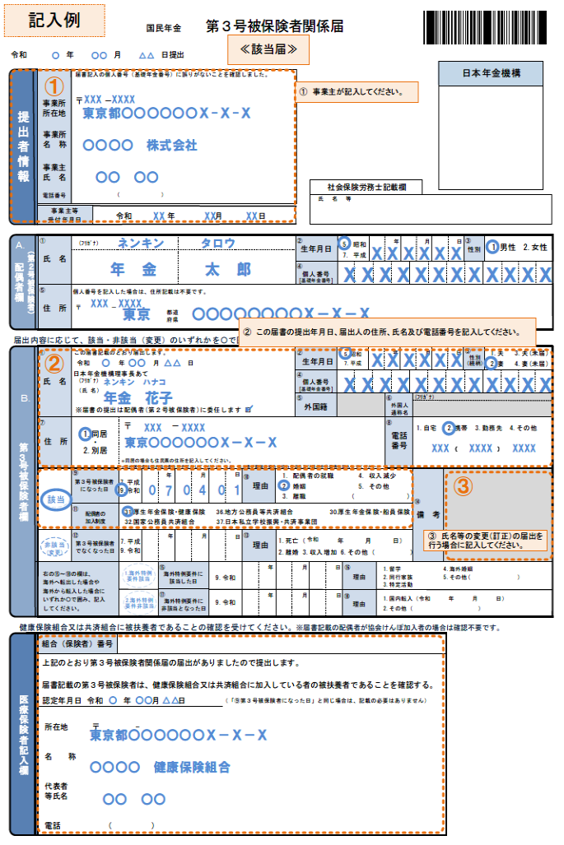
 | 様式コード |  |  |  |  |  |  |  |  |  |  |  | 国民年金 |  |  |  |  |  |  |  |  | 第３号被保険者関係届
 | 4 | 3 | 0 |  | 0

 | 令和 |  | 8 |  |  | 年 | 4 |  |  | 月 |  | 1 |  |  | 日提出

 | 提出者情報 |  |  |  |  |  |  | 届出記入の個人番号（基礎年金番号）に誤りがないことを確認しました。 |  |  |  |  |  |  |  |  |  |  |  |  |  |  |  |  |  |  |  |  |  |  |  |  |  |  |  |  |  |  |  |  |  |  |  |  |  |  | 日本年金機構

 |  |  |  | 事業所 所在地 |  |  |  | 〒 | 420 |  |  | － | 8527
 |  |  |  |  |  |  |  | 静岡市葵区北安東4丁目27-1

提 出 者 情 報

 |  |  |  | 事業所 名 称 |  |  |  | 地方独立行政法人静岡県立病院機構静岡県立総合病院

 |  |  |  | 事業主 氏 名 |  |  |  | 坂本喜三郎
 |  |  |  |  |  |  |  |  |  |  |  |  |  |  |  |  |  |  |  |  |  |  |  |  |  |  |  |  |  |  |  |  |  |  | 社会保険労務士記載欄

 |  |  |  | 電話番号 |  |  |  | 054(247)6111 |  |  |  |  |  |  |  |  |  |  |  |  |  |  |  |  |  |  |  |  |  |  |  |  |  |  | 氏 名 等

 |  |  |  | 事業主等 受付年月日 |  |  |  |  |  |  |  | 令和 |  |  |  |  |  |  | 年 |  |  |  |  | 月 |  |  |  |  | 日

Ａ.
（第２号被保険者）
配 偶 者 欄
 |  |  |  | ① |  |  |  | （ﾌﾘｶﾞﾅ） |  |  |  |  | シズオカ |  |  |  |  |  |  |  | タロウ |  |  |  |  |  |  |  |  |  |  |  | ② | 生年月日 |  |  |  |  | 7.平成 |  |  |  | 年 |  |  | 月 |  |  |  | 日 | ③ | 1.男
 |  |  |  | 氏名 |  |  |  |  |  |  |  |  |  |  |  |  |  |  |  |  |  |  |  |  |  |  |  |  |  |  |  |  |  |  |  |  |  |  |  |  | 1 |  | 2 | 0 |  | 8 |  | 0 |  | 8 | 性別
 |  |  |  |  |  |  |  | 静岡 |  |  |  |  |  |  |  |  |  |  |  |  | 太郎

 |  |  |  |  |  |  |  |  |  |  |  |  |  |  |  |  |  |  |  |  |  |  |  |  |  |  |  |  |  |  |  |  | ④ |  |  |  |  |  | 1 | 2 | 3 |  | 4 | 5 |  | 6 |  | 7 |  | 8 | 9 | 0
 |  |  |  |  |  |  |  |  |  |  |  |  |  |  |  |  |  |  |  |  |  |  |  |  |  |  |  |  |  |  |  |  | 個人番号 [基礎年金番号]

 |  |  |  | ⑤ |  |  |  | 個人番号を記入した場合は、住所記載は不要です。
 |  |  |  | 住所
 |  |  |  |  |  |  |  | 〒 | 456 |  |  | － | 7890
 |  |  |  |  |  |  |  | 静岡県静岡市葵区富士見町５番３号

 | 届出内容に応じて、該当・非該当（変更）のいずれかを○で囲み、記入してください。

 |  |  |  | ① |  |  |  | この届書記載のとおり届出します。 |  |  |  |  |  |  |  |  |  |  |  |  |  |  |  |  |  |  |  |  |  |  |  |  | ② |  |  |  |  |  |  |  |  |  | 年 |  |  | 月 |  |  |  | 日 | ③
 |  |  |  | 氏名 |  |  |  | 令和 |  |  | 8 |  | 年 |  | 4 |  | 月 |  | 1 | 日 |  |  |  |  |  |  |  |  |  |  |  |  | 生年月日 |  |  |  |  |  |  |  |  |  |  |  |  |  |  |  |  |  | 性別 （続柄）

 |  |  |  |  |  |  |  | 日本年金機構理事長あて
 |  |  |  |  |  |  |  | （ﾌﾘｶﾞﾅ） |  |  |  |  |  |  |  |  |  |  |  |  |  |  |  |  |  |  |  |  |  |  |  |  | ④
 |  |  |  |  |  |  |  | （氏 名） |  |  |  |  |  |  |  |  |  |  |  |  |  |  |  |  |  |  |  |  |  |  |  |  | 個人番号 [基礎年金番号]
Ｂ.
第 ３ 号 被 保 険 者 欄
 |  |  |  |  |  |  |  |  |  |  |  |  |  |  |  |  |  |  |  |  |  |  |  |  |  |  |  |  |  |  |  |  | ⑤ |  |  |  |  |  |  |  |  | ⑥ |  |  | （ﾌﾘｶﾞﾅ）
 |  |  |  |  |  |  |  | ※届書の提出は配偶者（第２号被保険者）に委任します□ |  |  |  |  |  |  |  |  |  |  |  |  |  |  |  |  |  |  |  |  |  |  |  |  | 外国籍 |  |  |  |  |  |  |  |  | 外国人 通称名

 |  |  |  | ⑦ |  |  |  | 1. 同居 |  |  |  |  | 〒 |  |  |  |  | - |  |  |  |  |  |  |  |  |  |  |  |  |  |  |  |  |  |  |  |  |  |  |  | ⑧
 |  |  |  | 住所 |  |  |  |  |  |  |  |  |  |  |  |  |  |  |  |  |  |  |  |  |  |  |  |  |  |  |  |  |  |  |  |  |  |  |  |  |  | 電話 番号
 |  |  |  |  |  |  |  |  |  |  |  |  |  |  |  |  |  |  |  |  |  |  |  |  |  |  |  |  |  |  |  |  |  |  |  |  |  |  |  |  |  |  |  |  |  |  |  |  | （ |  |  |  | ）

 |  |  |  |  |  |  |  |  |  |  |  |  | ※同居の場合も住民票の住所を記入してください。
 |  |  |  |  |  |  |  |  |  |  |  |  | ※海外居住者は国内協力者住所を記入してください。なお、協力者が親族の場合は協力者氏名及び続柄を⑭備考に記入してください。
 |  |  |  |  |  |  |  | ⑨ |  |  |  |  |  |  |  |  |  |  | 年 |  |  | 月 |  |  |  | 日 |  | ⑩ |  |  | 1. 配偶者の就職 |  |  |  |  |  |  |  | 4. 収入減少 |  |  |  |  |  | ⑭
 |  |  |  |  |  |  |  | 第3号被保険者 になった日 |  |  |  |  |  |  |  |  |  |  |  |  |  |  |  |  |  |  |  | 理由 |  |  | 2. 婚姻 |  |  |  |  |  |  |  | 5. その他
該当
 |  |  |  |  |  |  |  |  |  |  |  |  |  |  |  |  |  |  |  |  |  |  |  |  |  |  |  |  |  |  | 3. 離職 |  |  |  |  |  |  |  | ( |  |  |  |  | )

 |  |  |  |  |  |  |  | ⑪ |  |  |  |  |  | 31.厚生年金保険・健康保険 |  |  |  |  |  |  |  |  |  |  |  |  | 36.地方公務員等共済組合 |  |  |  |  |  |  |  |  |  | 30.厚生年金保険・船員保険 |  |  |  |  |  |  |  | 備 考
 |  |  |  |  |  |  |  | 配偶者の 加入制度 |  |  |  |  |  | 32.国家公務員共済組合 |  |  |  |  |  |  |  |  |  |  |  |  | 37.日本私立学校振興・共済事業団

非該当
（変更）
両面印刷（長辺とじ）
 |  |  |  |  |  |  |  | ⑫ |  |  |  |  | 7. 平成 9. 令和 |  |  |  |  |  | 年 |  |  | 月 |  |  |  | 日 |  | ⑬ |  | 1. 死亡 （令和 年 月 日） 2. 離婚 3. 収入増加 6. その他（ ）
 |  |  |  |  |  |  |  | 第3号被保険者でなくなった日 |  |  |  |  |  |  |  |  |  |  |  |  |  |  |  |  |  |  |  | 理由

右の⑮～⑱の欄は、
海外へ転出した場合や
海外から転入した場合にいずれかを〇で囲み、記入してください。
1.海外特例
要件該当
 |  |  |  |  |  |  |  |  |  |  |  |  |  |  |  |  |  |  | ⑮ |  |  |  |  | 9. 令和 |  |  |  |  | 年 |  |  | 月 |  |  |  | 日 |  | ⑯ |  | 1.留学 4. 海外婚姻 2.同行家族 5. その他（ ） 3.特定活動
 |  |  |  |  |  |  |  |  |  |  |  |  |  |  |  |  |  |  | 海外特例要件に該当した日 |  |  |  |  |  |  |  |  |  |  |  |  |  |  |  |  |  |  | 理由

2.海外特例
要件非該当
 |  |  |  |  |  |  |  |  |  |  |  |  |  |  |  |  |  |  | ⑰ |  |  |  |  | 9. 令和 |  |  |  |  | 年 |  |  | 月 |  |  |  | 日 |  | ⑱ |  | 1.国内転入（令和 年 月 日） 2.その他（ ）
 |  |  |  |  |  |  |  |  |  |  |  |  |  |  |  |  |  |  | 海外特例要件に非該当となった日 |  |  |  |  |  |  |  |  |  |  |  |  |  |  |  |  |  |  | 理由

 | 健康保険証の発行元に確認を受けてください。 ※届書記載の配偶者が協会けんぽ加入者の場合は、確認不要です。

 | 医療保険者記入欄 |  |  | 組合（保険者）番号 |  |  |  |  |  |  |  |  | 32220113

 |  |  |  | 上記のとおり第３号被保険者関係届の届出がありましたので提出します。

医 療 保 険 者 記 入 欄
 |  |  |  | 届出記載の第３号被保険者は、健康保険組合又は共済組合に加入している者の被扶養者であることを確認する。
 |  |  |  | 認定年月日 |  |  |  |  | 令和 |  |  |  |  | 年 |  |  |  |  | 月 |  |  |  | 日 |  |  |  |  | （「⑨第３号被保険者になった日」と同じ場合は、記載の必要はありません）

 |  |  |  | 所在地 |  |  |  |  | 〒 | 420 |  |  | - | 8601
 |  |  |  |  |  |  |  |  | 静岡県静岡市葵区追手町９番６号

 |  |  |  | 名 称 |  |  |  |  | 地方職員共済組合静岡県支部

 |  |  |  | 代表者 等氏名 |  |  |  |  | 支部長 鈴木 康友

 |  |  |  | 電 話 |  |  |  |  | 054 |  |  |  |  |  |  | （ |  | 221 |  |  |  |  | ） |  | 2026

裏面

14扶養親族届
扶 養 親 族 届

記載例
 |  |  |  |  |  |  |  |  | （ | 2026-04-01 |  | 提出）
（任命権者） 地方独立行政法人 静岡県立病院機構理事長様 |  |  |  | 所属名 | 県立総合病院 |  | 職員番号 |  |  | 12345678

 |  |  |  | 職名 | 医師 |  | 氏名 |  |  | 駿河 太郎

地方独立行政法人静岡県立病院機構職員給与規程第11条第1項の規定に基づき次のとおり届け出ます。

 | 届出の理由＜該当する□にレ印を付すとともに、事実の発生年月日を記入する＞
 |  | １ 新たに職員となった
 |  | ２ 新たに扶養親族たる要件を具備するに至った者がある
 |  | ３ 扶養親族たる要件を欠くに至った者がある（子、孫及び弟妹で22歳の年度末を越えたものを除く）

扶養親族の氏名 |  |  | 続柄 | 生年月日 | 同居・別居の別 | 所得の年額 |  |  |  | 届出事実の 発生年月日 | 届出の事由
 |  |  |  |  | (別居の場合は住所) | 所得の種類 |  | 金 額
 |  |  |  |  |  |  |  |  | 万円

 |  |  |  |  |  |  |  |  | 万円

 |  |  |  |  |  |  |  |  | 万円

 |  |  |  |  |  |  |  |  | 万円

 |  |  |  |  |  |  |  |  | 万円

 |  |  |  |  |  |  |  |  | 万円

（記入上の注意）
１ 「続柄」欄には、職員との続柄を（重度心身障害者として届け出る場合は、その旨を併せて）記入する。
２ 「同居・別居の別」欄で、別居の場合の住所地は市区町村名まで記入する。
３ 「所得の年額」欄には、給与所得、事業所得、不動産所得、年金所得等恒常的な所得がある場合に、これらの種類ごとにその年額（見込額）を記入する。

４ 「届出の事由」欄には、届出の理由の２又は３に該当する場合にその事由（例えば婚姻、離婚、出生、死亡、満60歳以上等）をそれぞれ記入する。

参 考＜上記扶養親族を職員と共同して扶養している者がいる場合、配偶者が別途扶養手当を受給している場合等、認定上参考になると思われる事項があれば記入すること＞
...

17単身赴任届
...
記載例
両面印刷（長辺とじ）
...
経路図省略
経路図省略
経路図省略
...
区間 | ＊任命権者記入欄 | 順路 | 通勤方法の別 | 区間 | 距離
住居から( 経由) まで |  | 1 |  | 住居から( 経由) まで |  | km
から( 経由) まで |  | 2 |  | から( 経由) まで |  | km
から( 経由) まで |  | 3 |  | から( 経由) まで |  | km
から( 経由) まで |  | 4 |  | から( 経由) まで |  | km
から( 経由) まで |  | 5 |  | から( 経由) まで |  | km
から( 経由) まで |  | 6 |  | から( 経由) まで |  | km
 |  | 計 （規程第３条の規程による通勤距離） |  |  |  | km

経路図省略
...
区間 | ＊任命権者記入欄 | 順路 | 通勤方法の別 | 区間 | 距離
住居から( 経由) まで |  | 1 |  | 住居から( 経由) まで |  | km
から( 経由) まで |  | 2 |  | から( 経由) まで |  | km
から( 経由) まで |  | 3 |  | から( 経由) まで |  | km
から( 経由) まで |  | 4 |  | から( 経由) まで |  | km
から( 経由) まで |  | 5 |  | から( 経由) まで |  | km
から( 経由) まで |  | 6 |  | から( 経由) まで |  | km
 |  | 計 （規程第３条の規程による通勤距離） |  |  |  | km

経路図省略
...
区間 | ＊任命権者記入欄 | 順路 | 通勤方法の別 | 区間 | 距離
住居から( 経由) まで |  | 1 |  | 住居から( 経由) まで |  | km
から( 経由) まで |  | 2 |  | から( 経由) まで |  | km
から( 経由) まで |  | 3 |  | から( 経由) まで |  | km
から( 経由) まで |  | 4 |  | から( 経由) まで |  | km
から( 経由) まで |  | 5 |  | から( 経由) まで |  | km
から( 経由) まで |  | 6 |  | から( 経由) まで |  | km
 |  | 計 （規程第３条の規程による通勤距離） |  |  |  | km

経路図省略
...

19組合員個人番号申告書
...
両面印刷（長辺とじ）
...

19組合員個人番号申告書(短期)
短期組合員個人番号申告書

「行政手続における特定の個人を識別するための番号の利用等に関する法律」(平成２５年法律 第２７号。以下「番号法」という。）第１９条第３号に基づき、個人番号を提供します。
＜個人番号の利用目的＞
「地方公務員等共済組合法による短期給付若しくは福祉事業の実施に関する事務」
（番号法別表第１の３９）

１ 短期組合員情報
職員番号 |  | 12345678

両面印刷（長辺とじ）
氏名 |  | 生年月日 | 個人番号（マイナンバー）記入欄
（ｶﾅ） | シズオカ タロウ | 2000-08-08
（漢字） | 静岡 太郎

※ | 共済使用欄
...

マイナンバー封筒用
ご自身で用意した定形封筒に貼り、
個人番号（マイナンバー）関係書類のみを入れて
ほかの書類と一緒に提出してください。
県立総合病院

職員番号 |  | 12345678

氏 名 |  | 静岡 太郎

 | 特定便在中

